Лист 1
Прайс-лист
МИР ПРЯЖИ

В валюте: руб. (курс 1).
Цены указаны на 07.08.2020

№ | Номенклатура/ Характеристика номенклатуры | Описание | Изображение | Артикул | Цена | Ед. | Остаток | Ссылка на сайт
 | Стразы клеевые 424-11-110 SS16 144 шт. | Стразы клеевые 424-11-110 SS16 144 шт. | 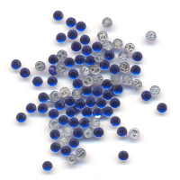 | 424-11-110_01 | 77.76 |  |  | Изображение
 | Стразы клеевые 424-11-110 SS16 144 шт. |  |  |  | 77.76 | упак | 6 | Изображение
 | Стразы клеевые 438-11-110 SS16 144 шт. | Стразы клеевые 438-11-110 SS16 144 шт. | 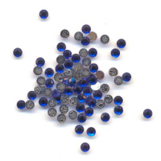 | 438-11-110 | 239.04 |  |  | Изображение
 | Стразы клеевые 438-11-110 SS16 144 шт. |  |  |  | 239.04 | упак | 0.99 | Изображение
 | Украшение пряжка со стразами Микрон 2шт. | Украшение пряжка со стразами "Micron"2шт. | 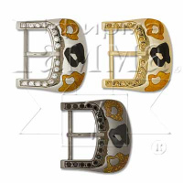 | GB1585 | 100.95 |  |  | Изображение
 | Украшение пряжка со стразами Микрон 2шт. |  |  |  | 100.95 | шт | 2 | Изображение

